6mm鋼板單分
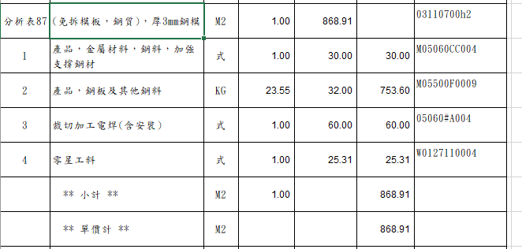
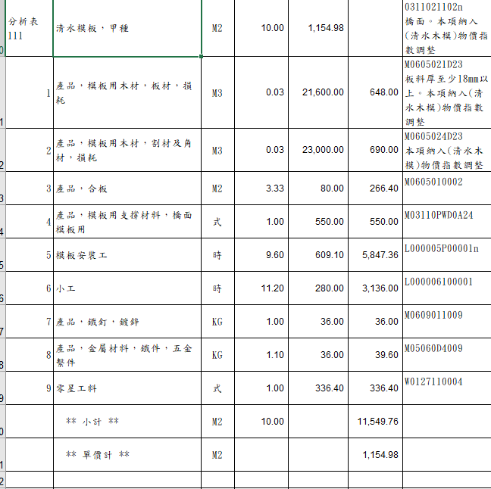
項次 | 項 目 及 說 明 | 單位 | 數量 | 單 價 | 複 價 |  | 備註
 | (免拆模板，鋼質)，厚6mm鋼模 | M2 | 1.00 | 2,671.88 | 2,671.88 | 03110700h2
1 | 產品，鋼板及其他鋼料 | KG | 49.93 | 32.00 | 1,597.63 | M05500F0009 | 1M2=6mm*1000mm*1000mm*0.00785*0.001*6%損耗=49.926KG
2 | 裁切加工電焊(含安裝) | 式 | 1.00 | 280.00 | 280.00
3 | 產品，鐵釘，鍍鋅 | KG | 0.20 | 36.00 | 7.20 | M0609011009
4 | 產品，模板用支撐材料，模板用 | 式 | 1.00 | 550.00 | 550.00 | M03110PWD0A24
5 | 模板技術工 | 時 | 0.40 | 410.00 | 164.00 | L000005P00001
6 | 零星工料 | 式 | 1.00 | 73.04 | 73.04 | W0127110004
 | ** 小計 ** | M2 | 1.00 |  | 2,671.88 |  |  | 73.04496
 | ** 單價計 ** | M2 |  |  | 2,671.88

